parte 1
Tabla 1: Valores de resistencia utilizados

 | Componente | Valor requerido | valor medido
 | R1 | 3.30E+04 | 3.27E+04
 | R2 | 100 | 98.4

Tabla 2: Resultados Simulados |  |  |  |  |  |  |  | Tabla 2: Resultados Experimentales
 | Vce | corriente base 50uA |  | corriente base 100uA |  | corriente base 150uA |  |  | Vce | corriente base 50uA |  | corriente base 100uA |  | corriente base 150uA |  | Vce | corriente base 50uA |  | corriente base 100uA |  | corriente base 150uA
 |  | vr2 | ic | vr2 | ic | vr2 | ic |  |  | vr2 | ic | vr2 | ic | vr2 | ic |  | vr2 | ic | vr2 | ic | vr2 | ic
 | 2 | 8.10E-01 | 8.10E-03 | 1.55 | 0.0155 | 2.27 | 0.0227 |  | 2 | 8.11E-01 | 0.0082379369919 | 1.53 | 0.015548780488 | 2.29 | 0.023272357724 | 2 | 8.51E-01 | 0.0086444410569 | 1.73 | 0.017581300813 | 2.6 | 0.026422764228
 | 4 | 8.31E-01 | 8.31E-03 | 1.59 | 0.0159 | 2.33 | 0.0233 |  | 4 | 8.39E-01 | 0.0085245426829 | 1.6 | 0.016260162602 | 2.36 | 0.023983739837 | 4 | 8.83E-01 | 0.0089716971545 | 1.8 | 0.018292682927 | 2.77 | 0.028150406504
 | 6 | 8.53E-01 | 8.53E-03 | 1.63 | 0.0163 | 2.39 | 0.0239 |  | 6 | 8.58E-01 | 0.0087230182927 | 1.65 | 0.016768292683 | 2.43 | 0.024695121951 | 6 | 9.08E-01 | 0.0092316565041 | 1.93 | 0.019613821138 | 3.12 | 0.031707317073
 | 8 | 8.74E-01 | 8.74E-03 | 1.67 | 0.0167 | 2.45 | 0.0245 |  | 8 | 8.75E-01 | 0.0088938292683 | 1.68 | 0.017073170732 | 2.5 | 0.025406504065 | 8 | 9.92E-01 | 0.010076504065 | 2.083 | 0.021168699187 | 3.4 | 0.034552845528

 | Datos para graficos |  |  |  |  |  |  |  | Datos para graficos |  |  |  |  |  |  | Datos para graficos

 | Vce | ic1 | ic2 | ic3 |  |  |  |  | Vce | ic1 | ic2 | ic3 |  |  |  | Vce | ic1 | ic2 | ic3
 | 2 | 8.10E-03 | 0.0155 | 0.0227 |  |  |  |  | 2 | 8.24E-03 | 0.015548780488 | 0.023272357724 |  |  |  | 2 | 8.64E-03 | 0.017581300813 | 0.026422764228
 | 4 | 8.31E-03 | 0.0159 | 0.0233 |  |  |  |  | 4 | 8.52E-03 | 0.016260162602 | 0.023983739837 |  |  |  | 4 | 8.97E-03 | 0.018292682927 | 0.028150406504
 | 6 | 8.53E-03 | 0.0163 | 0.0239 |  |  |  |  | 6 | 8.72E-03 | 0.016768292683 | 0.024695121951 |  |  |  | 6 | 9.23E-03 | 0.019613821138 | 0.031707317073
 | 8 | 8.74E-03 | 0.0167 | 0.0245 |  |  |  |  | 8 | 8.89E-03 | 0.017073170732 | 0.025406504065 |  |  |  | 8 | 1.01E-02 | 0.021168699187 | 0.034552845528

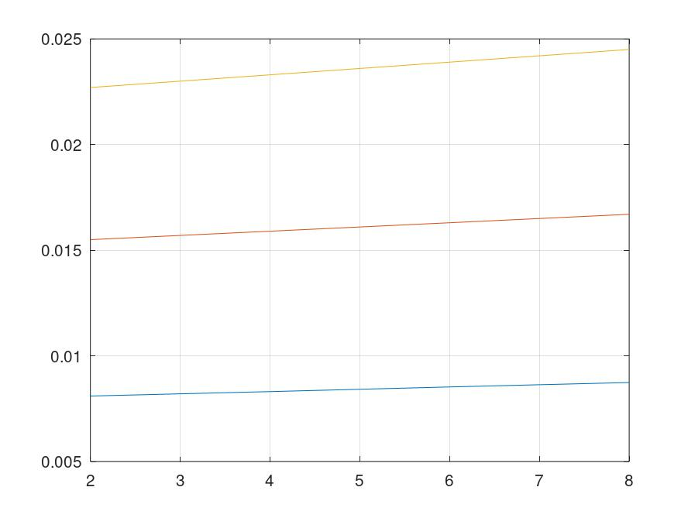

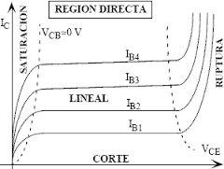

 | Simulados

 | Vce | ib=50 | ib=100 | ib=150 |  | ic50 | ic100 | ic150
 | 3 | 164.79 | 157.07 | 153.54 |  | 0.0082395 | 0.015707 | 0.023031
 | 5 | 168.524 | 161.21 | 157.28 |  | 0.0084262 | 0.016121 | 0.023592

 | Promedio | 166.657 | 159.14 | 155.41

 | Experimentales

 | Vce | ib=50 | ib=100 | ib=150 |  | ic50 | ic100 | ic150
 | 3 | 167.618 | 158.74 | 157.50666667 |  | 0.0083809 | 0.015874 | 0.023626
 | 5 | 172.048 | 165.39 | 162.18 |  | 0.0086024 | 0.016539 | 0.024327

 | Promedio | 169.833 | 162.065 | 159.84333333

datos histeresis parte 2
 | VIN | VOUT

1 | 5.01E-04 | 2.687 | 1 | 9.31E+00 | 2.687
2 | 7.77E-04 | 2.687 | 2 | 6.84E+00 | 2.687
3 | 1.65E-01 | 2.687 | 3 | 5.94E+00 | 2.687
4 | 3.40E-01 | 2.687 | 4 | 5.10E+00 | 2.687
5 | 5.39E-01 | 2.687 | 5 | 4.34E+00 | 2.687
6 | 7.69E-01 | 2.687 | 6 | 3.73E+00 | 2.687
7 | 1.10E+00 | 2.687 | 7 | 3.10E+00 | 2.687
8 | 1.46E+00 | 2.687 | 8 | 2.88E+00 | 2.687
9 | 2.25E+00 | 2.687 | 9 | 2.25E+00 | 2.687
10 | 2.88E+00 | 2.687 | 10 | 1.46E+00 | 10.45
11 | 3.10E+00 | 10.45 | 11 | 1.10E+00 | 10.45
12 | 3.73E+00 | 10.45 | 12 | 7.69E-01 | 10.45
13 | 4.34E+00 | 10.45 | 13 | 5.39E-01 | 10.45
14 | 5.10E+00 | 10.45 | 14 | 3.40E-01 | 10.45
15 | 5.94E+00 | 10.45 | 15 | 1.65E-01 | 10.45
16 | 6.84E+00 | 10.45 | 16 | 7.77E-04 | 10.45
17 | 9.31E+00 | 10.45 | 17 | 5.01E-04 | 10.45

